Zoznam doplnkov
Voliteľné zvláštne doplnkové príslušenstvo a výbava pre osobný automobil |  |  |  |  |  | Konfigurácia doplnkov automobilov v rámci hlavného plnenia podľa bodu 3.1 zmluvy
p.č. | Názov položky | Požiadavky | Počet | Zdroj financovania POO | Zdroj financovania zo štátneho rozpočtu pre potreby MV SR |  | farba | počet v rámci hlavného plnenia podľa bodu 3.1 zmluvy | Príprava na montáž rádiostanice | Set polepov na automobil (označenie príslušnosti vozidla k Policajnému zboru SR) | Svetelné a zvukové výstražné zariadenie s určením pre Políciu SR (zostava 1) | Svetelné a zvukové výstražné zariadenie pre skrytú montáž s určením pre Políciu SR (zostava 2) | Tmavé fólie | bezpečnostný pás
2.1 | Príprava na montáž rádiostanice | Predpríprava na montáž rádiostanice (MATRA, MOTOROLA) pozostáva: 1. vymedzenie priestoru vo vozidle pre umiestnenie a upevnenie rádiostanice/rádiostaníc (manipulácia s ovládacími prvkami rádiostanice musí byť ľahko dostupná z miesta vodiča a spolujazdca), 2. montáž kabeláže a napájania rádiostanice/rádiostaníc, 3. umiestnenie, upevnenie a pripojenie vozidlovej antény rádiostanice/rádiostaníc, 4. vypracovanie montážneho predpisu (cca 15 viazaných plnofarebných strán s textom) v 6 kópiách a predloženie ho na schválenie do 10 pracovných dní po podpise kúpnej zmluvy. Uvedené predstavuje vymedzenie priestoru vo vozidle pre umiestnenie a upevnenie rádiostanice, t.j, výroba držiakov, odkrytovanie a odčalúnenie vozidla, skrutkovanie a vŕtanie uchytených bodov a pod.. Dodávateľ dodá a vykoná montáž komponentov potrebných pre umiestnenie rádiostanice MATRA TPM 700 alebo 900 a/alebo Motorola DM4401e alebo 4601e (t. j. kabeláž - napájací a prepojovací kábel, poistkové puzdro, držiak BER, držiak ovládacieho panela, držiak mikrotelefónu, reproduktor (4-8 ohm a 10W) a anténu). Anténa pre rádiostanice MATRA, musí spĺňať špecifikáciu: anténa: vozidlová na pevné uchytenie na strechu vozidla, UHF (380-420MHz),prevedenie: lambda/4, zaťažiteľnosť min.10W, koaxiálny kábel: RG-58 alebo ekvivalent potrebnej dĺžky, konektor TNC alternatívna anténa v prípade skrytej inštalácie: anténa na umiestnenie pod plastové nárazníky (tzv.bumper anténa), UHF (380-420MHz), zaťažiteľnosť min.10W, koaxiálny kábel: RG-58 alebo ekvivalent potrebnej dĺžky, konektor TNC. Anténa pre rádiostanice Motorola musí spĺňať špecifikáciu: vozidlová kombinovaná s magnetickým uchytením: anténa VHF (136-174MHz) zaťažiteľnosť min.25W, koaxiálny kábel: RG-58 alebo ekvivalent potrebnej dĺžky, konektor BNC-M + anténa GPS, GPS rozsah, koaxiálny kábel: RG-174 alebo ekvivalent potrebnej dĺžky, konektor SMA-M alternatívna anténa v prípade skrytej inštalácie: anténa k rádiostanici - anténa na umiestnenie pod plastové náraz | 100 | 80 | 20 | plug-in hybrid typu SUV | biela | ? | áno/nie | áno/nie | áno/nie | áno/nie | áno/nie | áno/nie
2.2 | Set polepov na automobil (označenie príslušnosti vozidla k Policajnému zboru SR) | podľa technickej špecifikácie v hárku "SET POLEPOV_spec" vrátene montáže | 50 | 30 | 20 |  | ? | ? | áno/nie | áno/nie | áno/nie | áno/nie | áno/nie | áno/nie
2.3 | Svetelné a zvukové výstražné zariadenie s určením pre Políciu SR (zostava 1) | podľa technickej špecifikácie v hárku "VRZ_zostava1_spec" vrátane montáže. Kompatibilné s ponúkanými automobilom | 50 | 30 | 20 |  | ? | ? | áno/nie | áno/nie | áno/nie | áno/nie | áno/nie | áno/nie
2.4 | Svetelné a zvukové výstražné zariadenie pre skrytú montáž s určením pre Políciu SR (zostava 2) | podľa technickej špecifikácie v hárku "VRZ_zostava2_spec" vrátane montáže. Kompatibilné s ponúkanými automobilom | 50 | 50 | 0 |  | ? | ? | áno/nie | áno/nie | áno/nie | áno/nie | áno/nie | áno/nie
2.5 | Tmavé fólie | Tmavé fólie s priepustnosťou viditeľného svetla max. 10 % (extra tmavé) až 50 % na všetkých sklách vozidla okrem čelného skla a predných bočných skiel na strane vodiča a jeho spolujazdca, vrátane montáže | 100 | 80 | 20 |  | ? | ? | áno/nie | áno/nie | áno/nie | áno/nie | áno/nie | áno/nie
2.6 | Bezpečnostný pás | 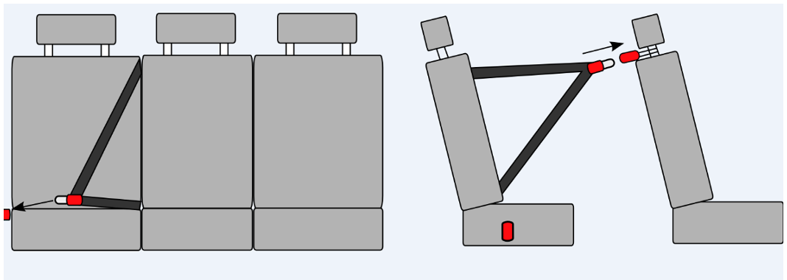 Možnosť pripútania osoby prepravovanej na pravom zadnom sedadle smerom von z vozidla (např. obráteným použitím stredového bezpečnostného pásu s vypínacím kotviacim prvkom na pravej strane s možnosťou uviesť bezpečnostný pás do pohotovostnej polohy – povytiahnutie a uchytenie o držiak opierky hlavy predného spolujazdca. Ilustračný obrázok: | 50 | 30 | 20 |  | ? | ? | áno/nie | áno/nie | áno/nie | áno/nie | áno/nie | áno/nie

